【記入見本】①事業者情報
■ 出品企業紹介 |  |  |  |  | 提案日R2年5月15日
出品企業名 |  | ○○物産株式会社
年間売上高 |  | 令和○○年度 ○○○万円 |  |  | 従業員数 | ○名（令和○年）
代表者氏名 |  | 代表取締役 ○○○○ |  |  | 創業 | 平成○○年
企業の特徴 ・ 得意とする分野 |  | すんき漬けをはじめ、いろいろなお土産品を販売しております。生産量を増やし売上を拡大させるため、冷蔵庫を購入し、通年販売できる体制を整えております。 |  |  | 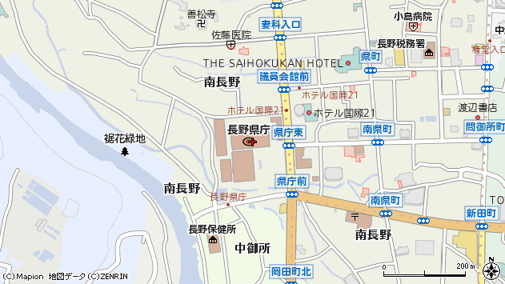 地図 （会社の所在地が分かる地図を添付）

ホームページ |  | http://www__________________
会社所在地 | 〒 | 000-0000 | 長野県木曽郡木曽町○○ 000-00 |  |  | 休業日 | 土日祝日
工場所在地 | 〒 | 000-0000 | 長野県木曽郡木曽町○○ 000-00
会社所在地の エリアコード |  |  | 6 | 会社所在地の 市町村コード |  | 432
担当者 |  | ○○ ○○ |  | E - m aｉl | bussan@sunki.ne.jp
T E L |  | 0260-00-0000 |  | F A X | 0260-000-0000
銀行口座 |  | JA木曽 ○○支所 普 0123456
首都圏総合発信拠点の販売戦略に合わせた商品開発、デザイン等が可能か
■ 品質管理情報
商品検査の有無 |  | 無 有→具体的に | 一般生菌検査
衛生管理への取組 |  | 製造工程の管理 | 委託加工業者が管理
 |  | 従業員の管理 | 委託加工業者が管理
 |  | 施設設備と管理 | 委託加工業者が管理
危 機 管 理 体 制 |  | 担当者連絡先 | 担当者 | ○○ ○○ | 連絡先 | 090-0000-0000
 |  | 記 録 | 納品管理 |  | PL保険（必須）
■ 製造工程（農林水産品の場合は生産工程等）
原料生産 ⇒ 洗浄 ⇒ 加工業者へ輸送 ⇒ 漬け込み・包装・殺菌 ⇒ 弊社へ輸送 ⇒ 検品 ⇒ 出荷

■ 出荷場所情報
商品の出荷場所をご記入ください
出荷場所名（本社の場合は、本社名） |  |  | ○○物産株式会社
郵便番号（出荷場所） |  |  | 000-0000
住所（出荷場所） |  |  | 長野県木曽郡木曽町○○ 000-00
電話番号（出荷場所） |  |  | 0260-00-0000
ＦＡＸ番号（出荷場所） |  |  | 0260-00-0001
担当部署 |  |  | ○○○○部
担当者名 |  |  | ○○ ○○
メールアドレス |  |  | bussan@sunki.ne.jp

事業者コード
ASPコード

①商品提案シート
NAGANOマルシェセレクト用(ネット販売) 商品提案シート(食品)

■ 商品特性と取引条件 |  |  |  |  | 提案日 年 月 日 |  |  |  |  |  | 出品事業者名
販売名称
大分類 ※セット商品は「ギフト」を選択してください |  |  |  |  |  | 大分類コード |  |  |  | JANコード
中分類 |  |  |  |  |  | 中分類コード |  | #VALUE! |  | 希望小売価格 （税抜）
小分類 |  |  |  |  |  | 小分類コード |  | #VALUE! |  | 卸価格 （税抜）
セット内容 |  | 商品名 |  |  |  |  |  | 内容量 |  | 賞味期限(製造から何日) |  | 個数 |  | JANコード

×
×
配送サイズ・重量 （梱包済） |  | 縦(㌢) |  | 横(㌢) |  | 高さ(㌢） |  | 重量（kg） |  | 発送までのリードタイム

保存温度帯 |  | 選択してください |  | 配送時温度帯 |  |  | 選択してください |  |  | 配送可能地域 |  |  | 選択してください
ターゲット層 （性別・年齢層等）

商品コンセプト （全角100文字～ 500文字まで） ※商品のおいしさや機能性など消費者へのＰＲポイントを ご記載ください。 日本酒・ワインに関しては下記項目の記載もお願いします 【日本酒】①アルコール度数②原材料③酒造好適米使用の場合好適米名表記④日本酒度⑤酸度 【ワイン】①アルコール度数 ②ぶどうの品種③委託醸造先（委託醸造の場合） |  |  | 該当するコンセプトに☑をしてください（複数可）

品評会等での受賞歴
キャッチコピー

■ アレルギー物質について
商品にアレルギー物質が含まれる場合は、対象物質に☑をしてください。
表示義務
表示推奨

■ 原料原産地証明について
生鮮食品、表示義務のある２２の加工食品については「あり」としてください。
表示の有無

■ 認定・認証について
許可・認定機関の許認可（商品・工場等）該当するものに☑をしてください
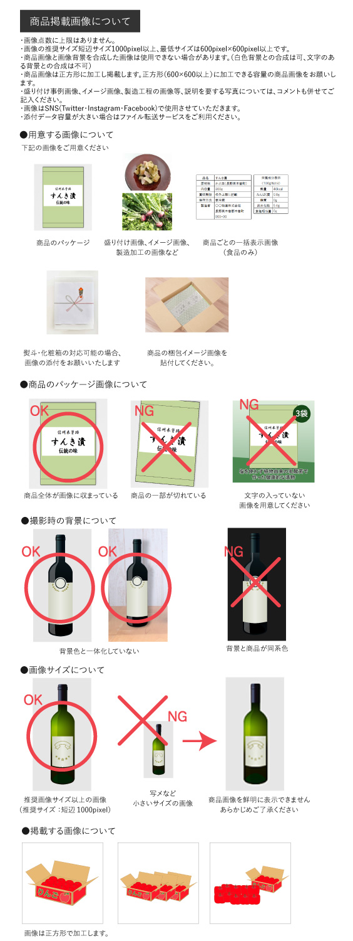
■ 発注書の受信方法について
発注書の受信方法についてご要望のある場合は☑をしてください

■ ネット掲載用商品画像
ネット掲載用画像を貼付してください。右側にあります「商品掲載画像について」をご確認ください。
＊推奨サイズ：短辺が1000pixel以上（最低でも、600pixel×600pixel以上）

■ 一括表示（責任表示）画像 |  |  |  |  |  |  |  |  | ■ 梱包画像
商品ごとの一括表示画像を貼付してください。 |  |  |  |  |  |  |  |  | 商品の梱包画像を貼付してください。

■ 熨斗・化粧箱 |  |  |  |  |  |  |  |  | ■ 熨斗・化粧箱画像
熨斗・化粧箱の対応可否を選択してください。 |  |  |  |  |  |  |  |  | 熨斗・化粧箱対応可の場合、画像を貼付してください。
≪熨斗対応(無料の場合のみ)≫
※名入れのご対応をお願いする場合がございます。
【御祝・御礼・御見舞・御中元・御歳暮・無地】 上記６種全て対応可能の場合のみ「対応可」を選択してください。

選択してください

≪化粧箱対応(無料の場合のみ)≫
選択してください

※熨斗テンプレート（PDFファイル）をお送りする事も可能です。その際は、出品事業者様でプリントしてご利用下さい。 ご希望の方は☑をしてください。 その際は、出品事業者様で

アットランド記入欄 ※記入しないでください
商品 コード |  |  | 商品名
商品カテゴリー
リードタイム | 配送サイズ | 配送温度帯 |  | 保存温度帯 |  | 税率 | 沖縄送料(税別） |  | 販売価格(税込） |  | 公開期限 |  | 地域カテゴリー
選択してください |  | 選択してください |  | 選択してください |  |  |  |  |  |  | / |  | 数量制限 | / | 賞味/消費
熨斗の種類 | 選択してください |  |  | 化粧箱の種類 |  | 選択してください
アレルギー

【記入見本】①商品提案シート
NAGANOマルシェセレクト用(ネット販売) 商品提案シート(食品) 記入例

■ 商品特性と取引条件 |  |  |  |  | 提案日R3年2月25日 |  |  |  |  |  | 出品事業者名 |  | ○○物産株式会社
販売名称 |  | 木曽すんき漬3袋セット
大分類 ※セット商品は「ギフト」を選択してください |  |  |  |  |  | 大分類コード |  | 12 |  | JANコード
中分類 |  |  |  |  |  | 中分類コード |  | 1201 |  | 希望小売価格 （税抜） |  |  | ¥3,000
小分類 |  |  |  |  |  | 小分類コード |  | 120107 |  | 卸価格 （税抜） |  |  | ¥2,100
セット内容 |  | 商品名 |  |  |  |  |  | 内容量 |  | 賞味期限(製造から何日) |  | 個数 |  | JANコード
 |  | すんき漬 |  |  |  |  |  | 300g |  | 180 |  | 3 |  | 1234567890123

×
×
配送サイズ・重量 （梱包済） |  | 縦(㌢) |  | 横(㌢) |  | 高さ(㌢） |  | 重量（kg） |  | 発送までのリードタイム |  |  |  | ３営業日
 |  | 20.0 |  | 10.0 |  | 15.0 |  | 1.2
保存温度帯 |  | 常温 |  | 配送時温度帯 |  |  | 常温配送 |  |  | 配送可能地域 |  |  | 全国配送可
ターゲット層 （性別・年齢層等） |  | 中高年の男女（40歳以上）

商品コンセプト （全角100文字～ 500文字まで） ※商品のおいしさや機能性など消費者へのＰＲポイントを ご記載ください。 日本酒・ワインに関しては下記項目の記載もお願いします 【日本酒】①アルコール度数②原材料③酒造好適米使用の場合好適米名表記④日本酒度⑤酸度 【ワイン】①アルコール度数 ②ぶどうの品種③委託醸造先（委託醸造の場合） |  |  | 該当するコンセプトに☑をしてください（複数可）

 |  |  | すんきは信州木曽地域に400年前頃から伝わる伝統食品の漬け物です。 食塩や砂糖、添加物などは一切不使用で、乳酸菌で発酵させ作る、赤かぶの葉を使った漬け物です。 乳酸菌の独特な酸味と旨味、シャキシャキとした歯ごたえが特徴です。 そのままお茶うけとして食べたり、味噌汁やそばの具として召し上がることができます。さらに、おやきの具や、お茶漬けに入れたり、チャーハンに入れても美味しいです。 塩を一切使ったいないため、塩分や健康が気になる方におすすめです。 信州の冬の味覚をぜひ味わってみてください。 |  |  |  |  |  |  |  |  |  |  |  |  | 【ストーリー性】商品が生まれた背景や、古くから愛用されてきた歴史、地域の風土と合致している点など、ストーリーに裏打ちされた商品を強く打ち出せるポイントを記載してください。 【地域の特色】地域資源を活用した商品や地域の方言が商品名になっているものなど、その地域ならではの特色として、同種の商品と差別化できる要素を記載してください。 【地域の課題解決】地域の新たな名産品として造成した商品や、高齢者・女性の働く場を生み出すために地域をあげて産業化を図った商品など、商品の認知度や売上が向上することで地域の課題解決につながることを記載してください。 【ｵﾘｼﾞﾅﾘﾃｨ】他では真似のできない技術で造成された商品や既存の商品にアレンジを加え付加価値を高めた商品など、その商品にしかないオリジナリティを記載してください。 【その他】上記の他、信州の魅力向上につながるような商品コンセプトを自由に記載してください。

品評会等での受賞歴 |  |  | なし
キャッチコピー |  |  | 塩を使わず植物由来の乳酸菌で作った健康的な漬物。

■ アレルギー物質について
商品にアレルギー物質が含まれる場合は、対象物質に☑をしてください。
表示義務
表示推奨

■ 原料原産地証明について
生鮮食品、表示義務のある２２の加工食品については「あり」としてください。
表示の有無

■ 認定・認証について
許可・認定機関の許認可（商品・工場等）該当するものに☑をしてください

■ 発注書の受信方法について
発注書の受信方法についてご要望のある場合は☑をしてください

■ ネット掲載用商品画像
ネット掲載用画像を貼付してください。右側にあります「商品掲載画像について」をご確認ください。
＊推奨サイズ：短辺が1000pixel以上（最低でも、600pixel×600pixel以上）
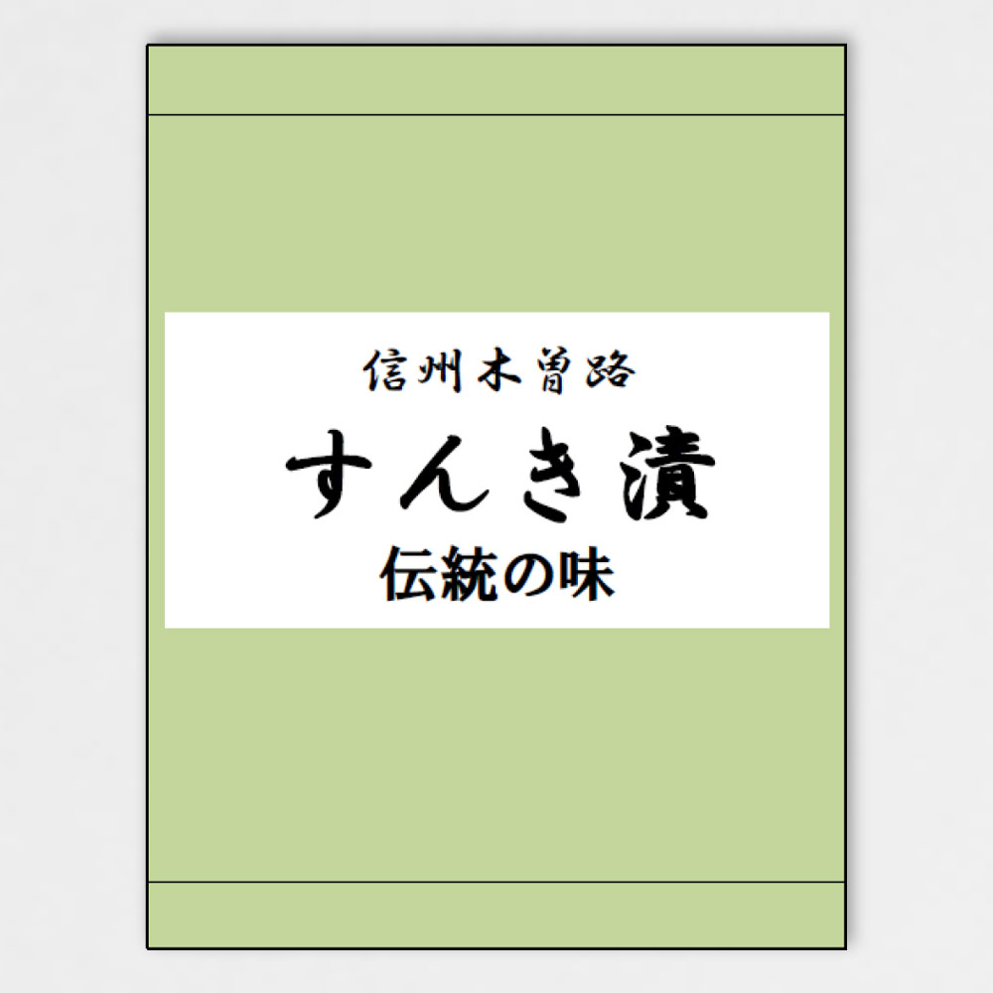 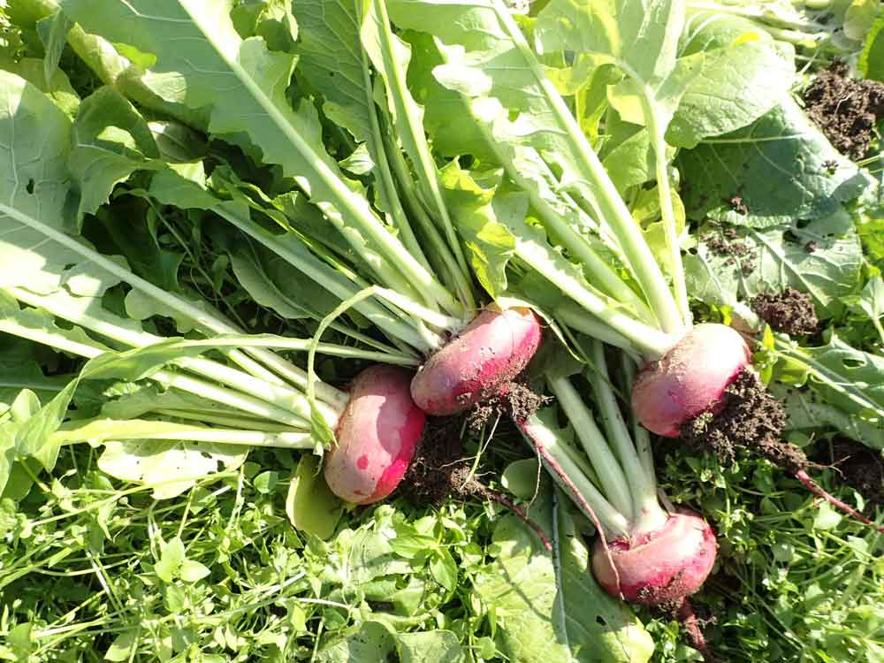 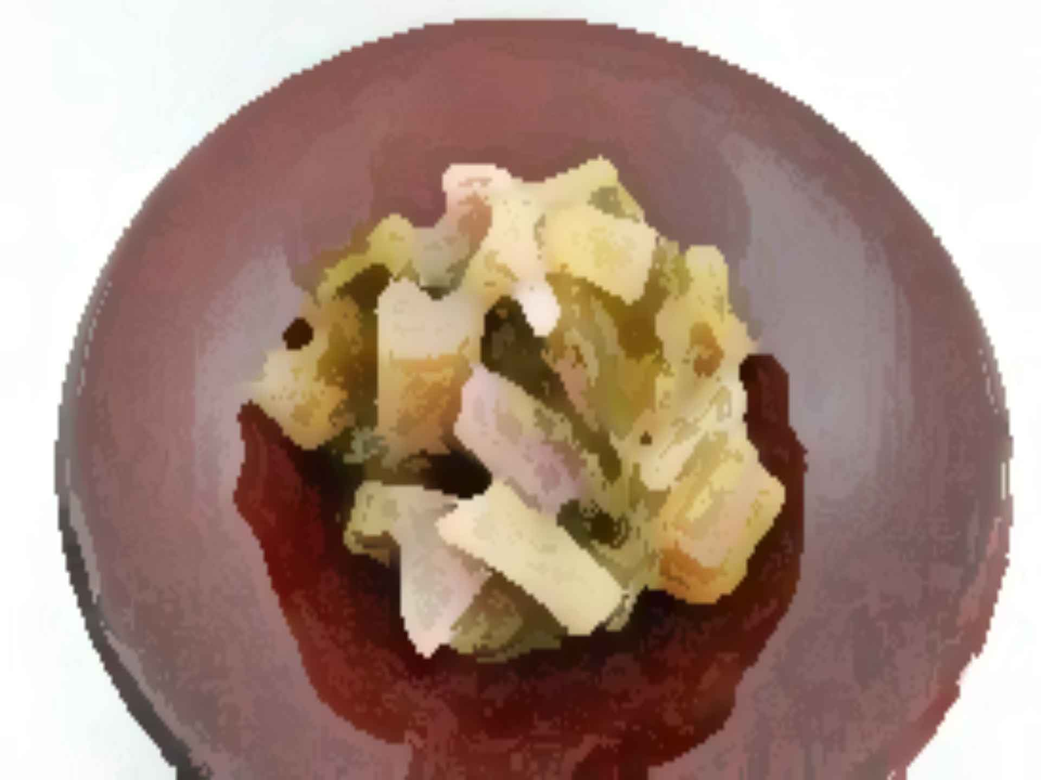

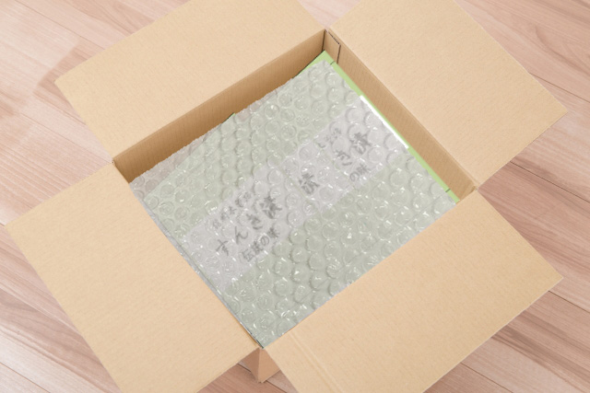
■ 一括表示（責任表示）画像 |  |  |  |  |  |  |  |  | ■ 梱包画像
商品ごとの一括表示画像を貼付してください。 |  |  |  |  |  |  |  |  | 商品の梱包画像を貼付してください。
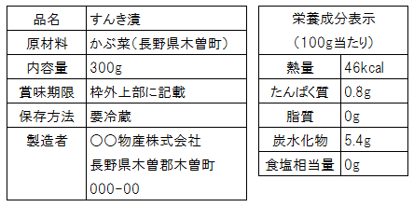

■ 熨斗・化粧箱 |  |  |  |  |  |  |  |  | ■ 熨斗・化粧箱画像
熨斗・化粧箱の対応可否を選択してください。 |  |  |  |  |  |  |  |  | 熨斗・化粧箱対応可の場合、画像を貼付してください。
≪熨斗対応(無料の場合のみ)≫ |  |  |  |  |  |  |  |  | 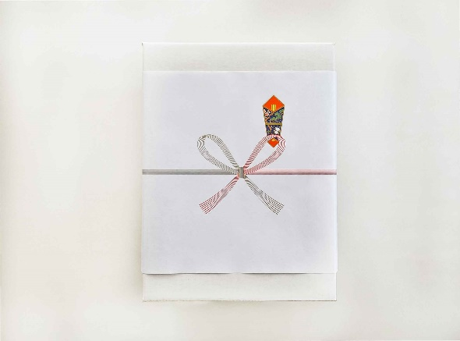
※名入れのご対応をお願いする場合がございます。
【御祝・御礼・御見舞・御中元・御歳暮・無地】 上記６種全て対応可能の場合のみ「対応可」を選択してください。

対応可

≪化粧箱対応(無料の場合のみ)≫
対応可

※熨斗テンプレート（PDFファイル）をお送りする事も可能です。その際は、出品事業者様でプリントしてご利用下さい。 ご希望の方は☑をしてください。 その際は、出品事業者様で

アットランド記入欄 ※記入しないでください
商品 コード |  |  | 商品名
商品カテゴリー
リードタイム | 配送サイズ | 配送温度帯 |  | 保存温度帯 |  | 税率 | 沖縄送料(税別） |  | 販売価格(税込） |  | 公開期限 |  | 地域カテゴリー
選択してください |  | 常温配送 |  | 常温 |  |  |  |  |  |  | / |  | 数量制限 | / | 賞味/消費
熨斗の種類 | 対応可 |  |  | 化粧箱の種類 |  | 対応可
アレルギー | 不要

